Линейное программирование
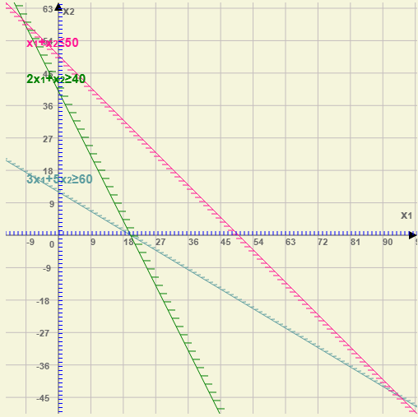
x1 | x2
20 | 0
3 | 5 | 60 | >= | 60
2 | 1 | 40 | >= | 40
1 | 1 | 20 | <= | 50
Целевая функция
20 | 25 | = | 400

1. Перейдите к ячейке D7
2. Выполните команду <Данные / Поиск решения>
3. В диалоговом окне укажите:
вид поиска (минимальное значение)
в поле <изменяя ячейки>: A2:B2
Нажмите кнопку <Параметры> и установите: Линейная модель, Неотрицательные значения
в поле <Ограничения> добавьте заданные ограничения
C3>=E3
C4>=E4
C5<=E5
Нажмите на кнопку <Выполнить>

